상품제안서
스위스밀리터리 3단수동암막스키니+160g타올 세트 | 상품코드: F16538

 |  |  |  |  |  |  | 02-412-0044 | www.easy1.co.kr
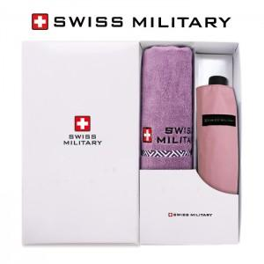

【상세/제작정보】 | 100개 미만 손잡이인쇄 3만원 별도 100개 미만 원단인쇄 6만원 별도 타올실크 100개미만 3만원 별동

【인쇄/포장옵션】 | 실크, 원단 / 별도문의

【공급단가】 | 수량 | 100~ | 300~ | 500~ | 1,000~ | 3,000~
*VAT별도 | 단가 | 15,540원 | 14,980원 | 14,430원 | 13,870원 | 13,320원

【상품 URL】 | http://www.easy1.co.kr/src/goods_detail.php?gdno=16538

